Datos personales
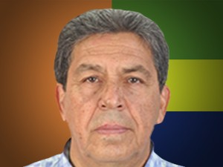

Nombres: | Gustavo Estuardo
Apellidos: | Valencia Vintimilla
Facebook: | https://www.facebook.com/Gustavovalenciaec
Twitter:
Descripción:

